圖表索引
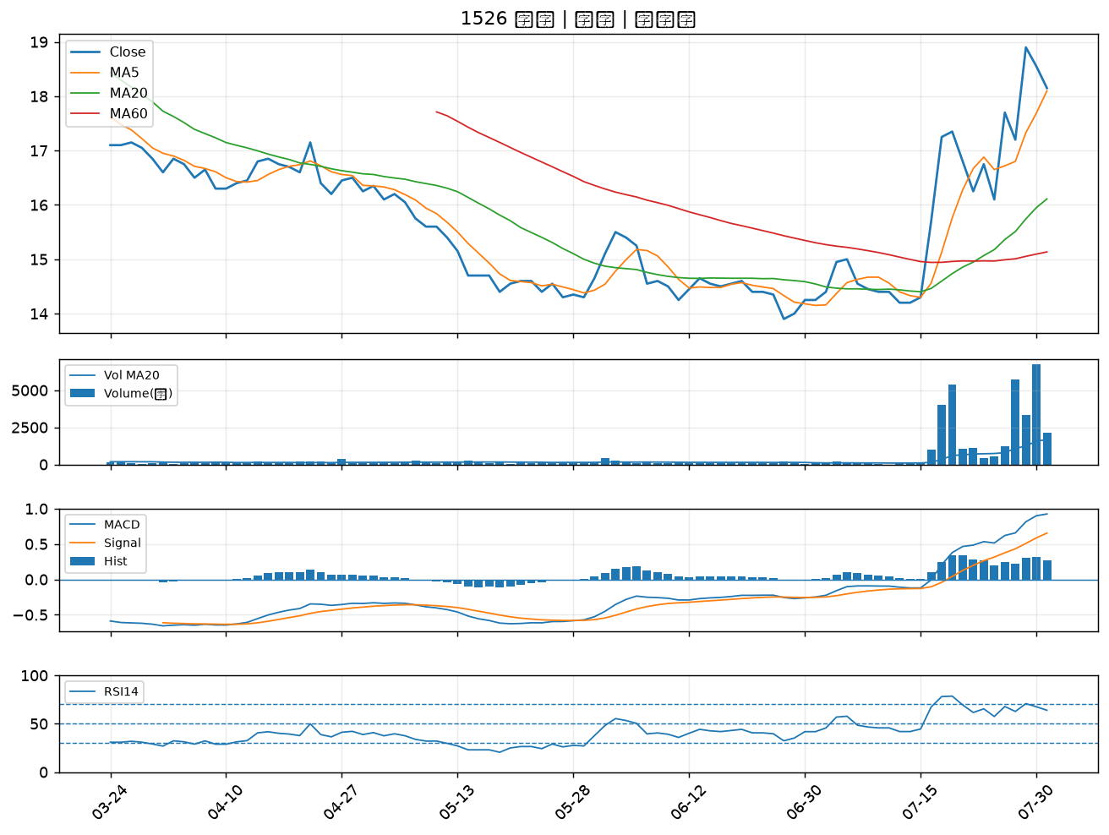
股票代號 | 股票名稱 | 市場 | 買進觀察分級 | 主力突破分數 | 圖表路徑
2006 | 東和鋼鐵 | 上市 | A級 | 7 | output/charts/20260731/2006_東和鋼鐵.png
2801 | 彰銀 | 上市 | A級 | 5 | output/charts/20260731/2801_彰銀.png
6214 | 精誠 | 上市 | A級 | 5 | output/charts/20260731/6214_精誠.png
1808 | 潤隆 | 上市 | A級 | 5 | output/charts/20260731/1808_潤隆.png
2882 | 國泰金 | 上市 | A級 | 4 | output/charts/20260731/2882_國泰金.png
3520 | 華盈 | 上櫃 | A級 | 4 | output/charts/20260731/3520_華盈.png
2892 | 第一金 | 上市 | B級 | 5 | output/charts/20260731/2892_第一金.png
2867 | 三商壽 | 上市 | B級 | 4 | output/charts/20260731/2867_三商壽.png
2357 | 華碩 | 上市 | B級 | 4 | output/charts/20260731/2357_華碩.png
2540 | 愛山林 | 上市 | B級 | 4 | output/charts/20260731/2540_愛山林.png
9945 | 潤泰新 | 上市 | B級 | 3 | output/charts/20260731/9945_潤泰新.png
1907 | 永豐餘 | 上市 | B級 | 3 | output/charts/20260731/1907_永豐餘.png
2880 | 華南金 | 上市 | B級 | 3 | output/charts/20260731/2880_華南金.png
2881 | 富邦金 | 上市 | B級 | 3 | output/charts/20260731/2881_富邦金.png
2845 | 遠東銀 | 上市 | B級 | 3 | output/charts/20260731/2845_遠東銀.png
2451 | 創見 | 上市 | B級 | 3 | output/charts/20260731/2451_創見.png
2834 | 臺企銀 | 上市 | B級 | 2 | output/charts/20260731/2834_臺企銀.png
2884 | 玉山金 | 上市 | B級 | 2 | output/charts/20260731/2884_玉山金.png
2425 | 承啟 | 上市 | B級 | 2 | output/charts/20260731/2425_承啟.png
3441 | 聯一光 | 上櫃 | B級 | 2 | output/charts/20260731/3441_聯一光.png
1476 | 儒鴻 | 上市 | B級 | 2 | output/charts/20260731/1476_儒鴻.png
3231 | 緯創 | 上市 | B級 | 1 | output/charts/20260731/3231_緯創.png
8271 | 宇瞻 | 上市 | B級 | 1 | output/charts/20260731/8271_宇瞻.png
5876 | 上海商銀 | 上市 | B級 | 0 | output/charts/20260731/5876_上海商銀.png
2646 | 星宇航空 | 上市 | B級 | 0 | output/charts/20260731/2646_星宇航空.png
3665 | 貿聯-KY | 上市 | B級 | 0 | output/charts/20260731/3665_貿聯-KY.png
1526 | 日馳 | 上市 | B級 | 0 | output/charts/20260731/1526_日馳.png

2006 東和鋼鐵｜A級
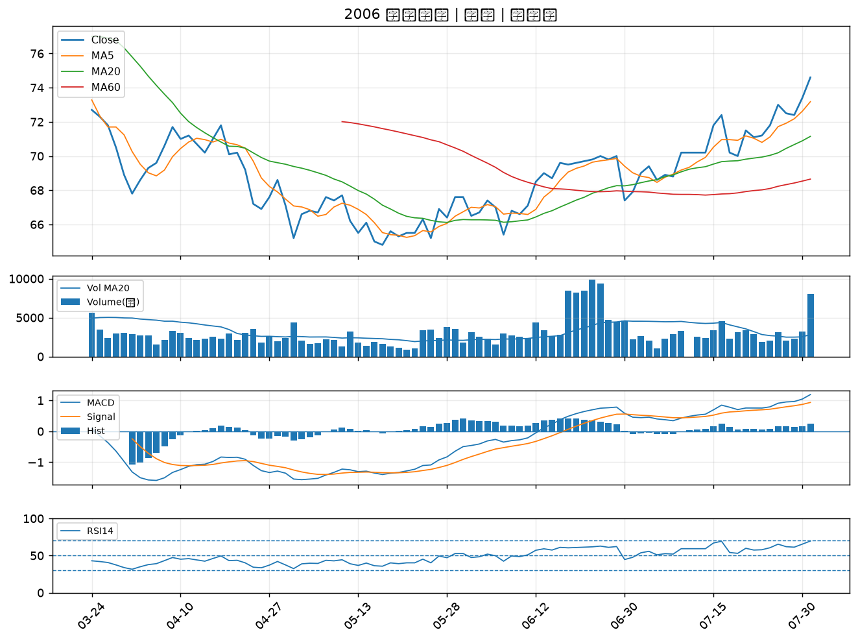

2801 彰銀｜A級
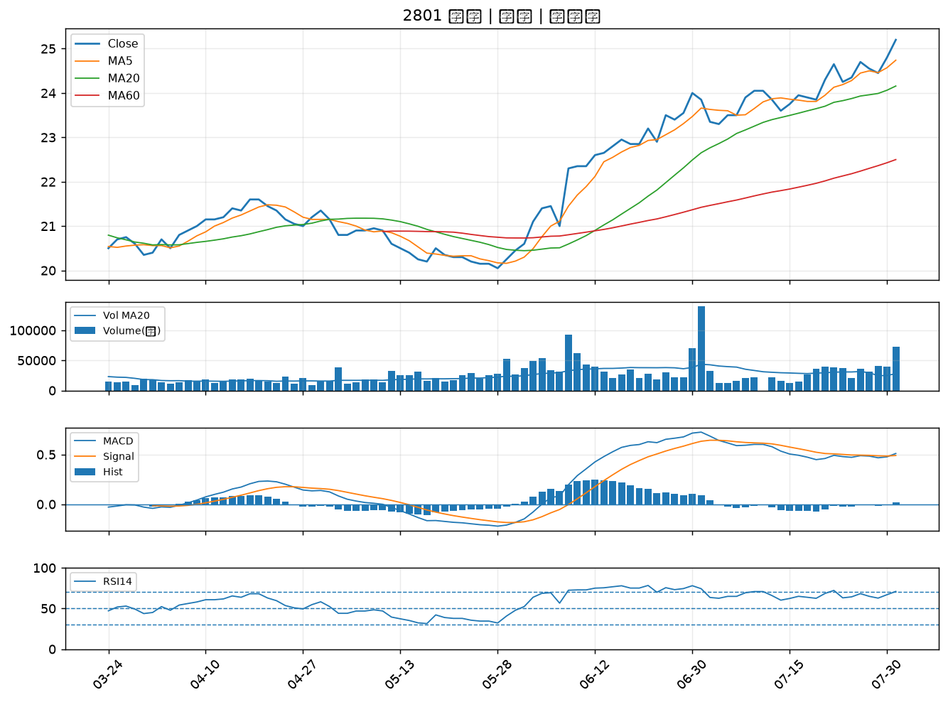

6214 精誠｜A級
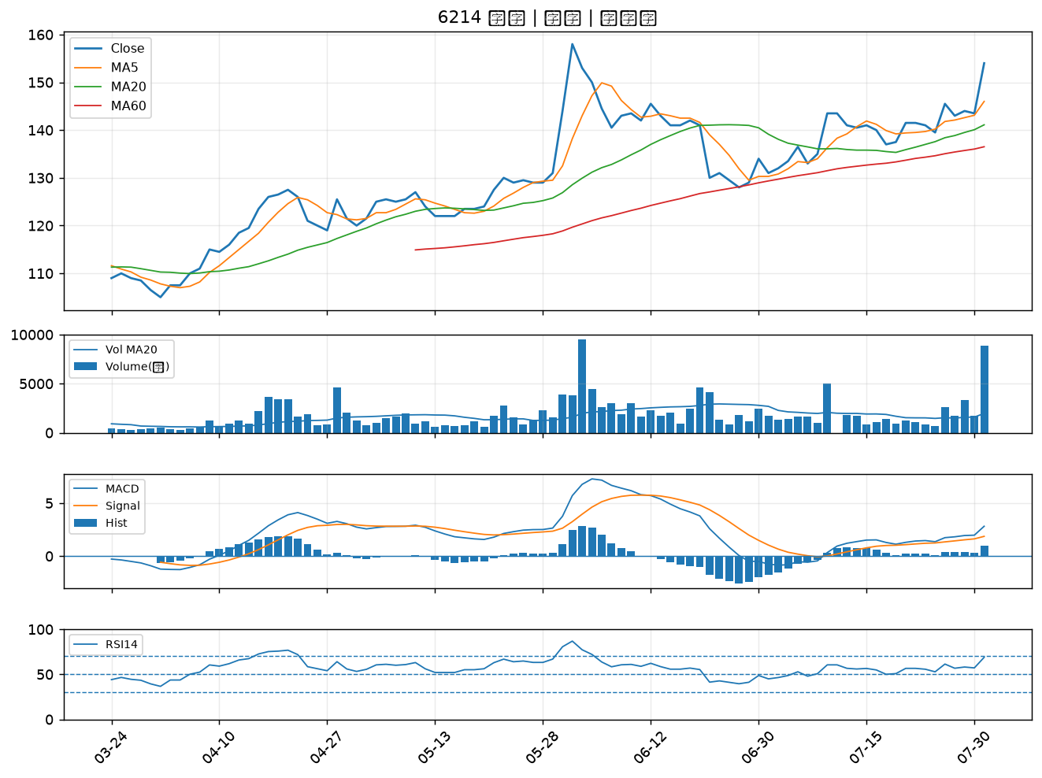

1808 潤隆｜A級
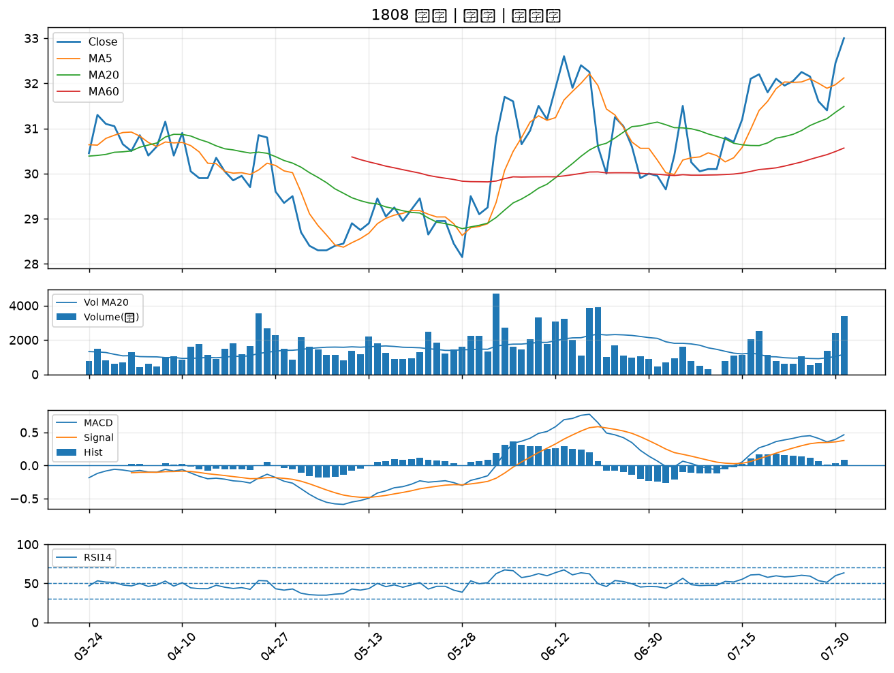

2882 國泰金｜A級
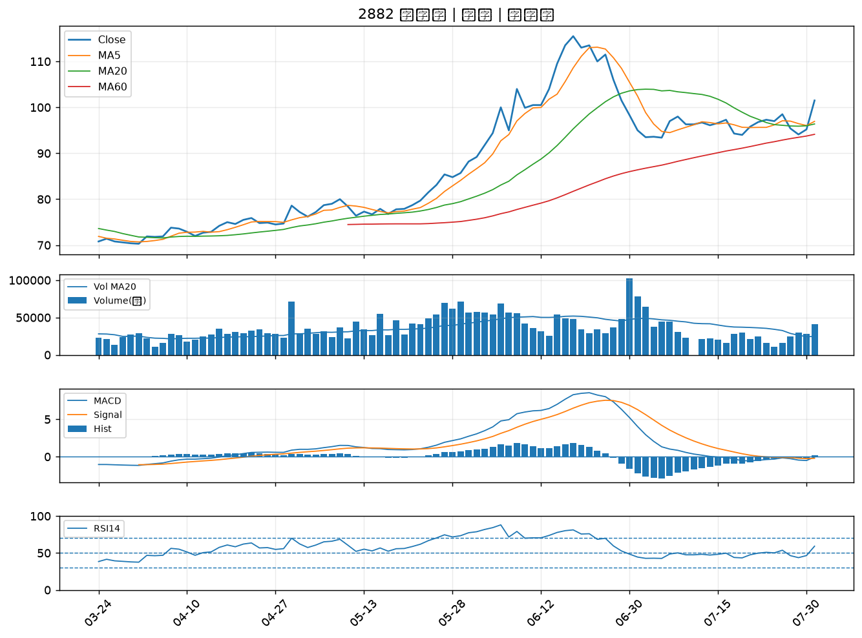

3520 華盈｜A級
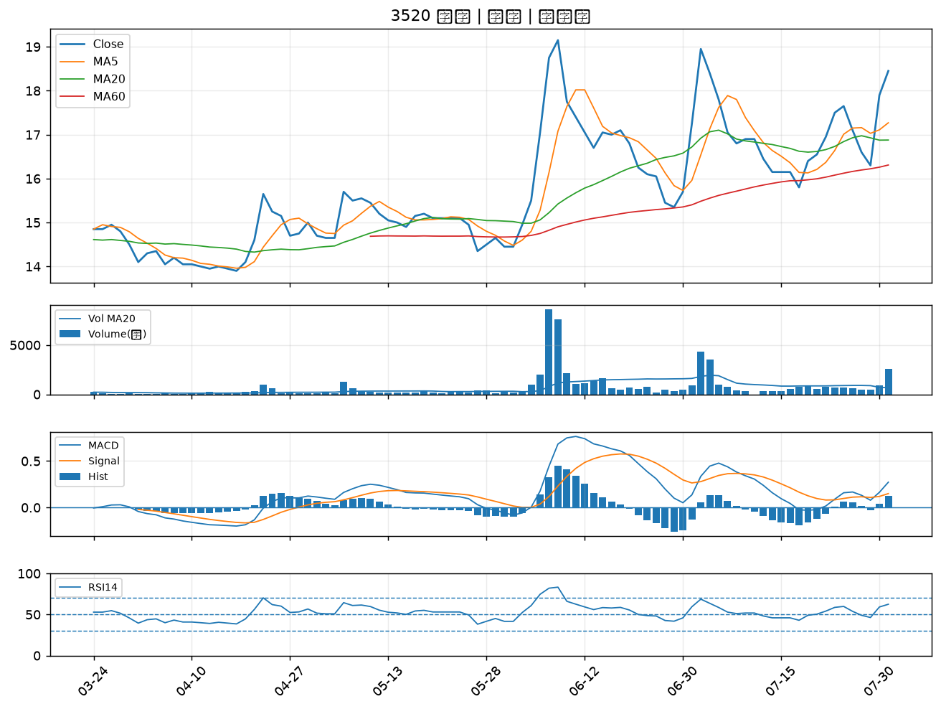

2892 第一金｜B級
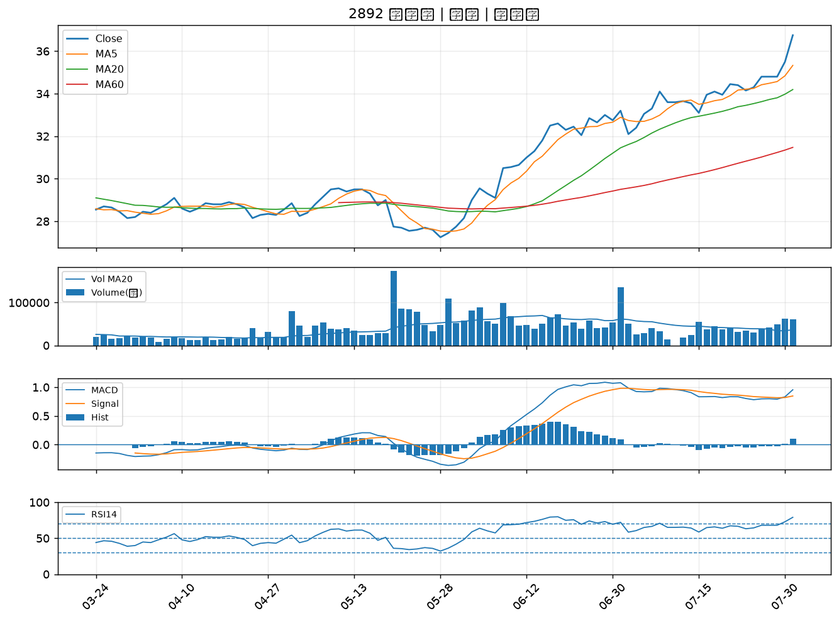

2867 三商壽｜B級
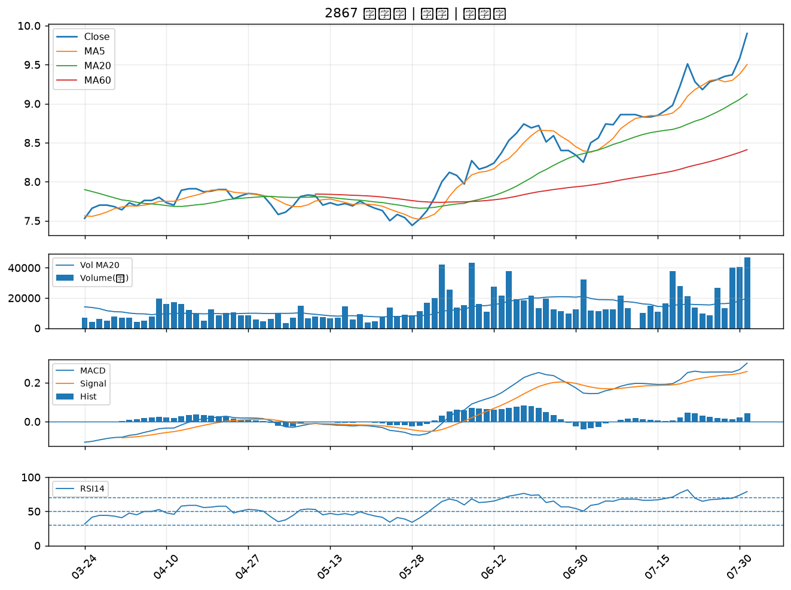

2357 華碩｜B級
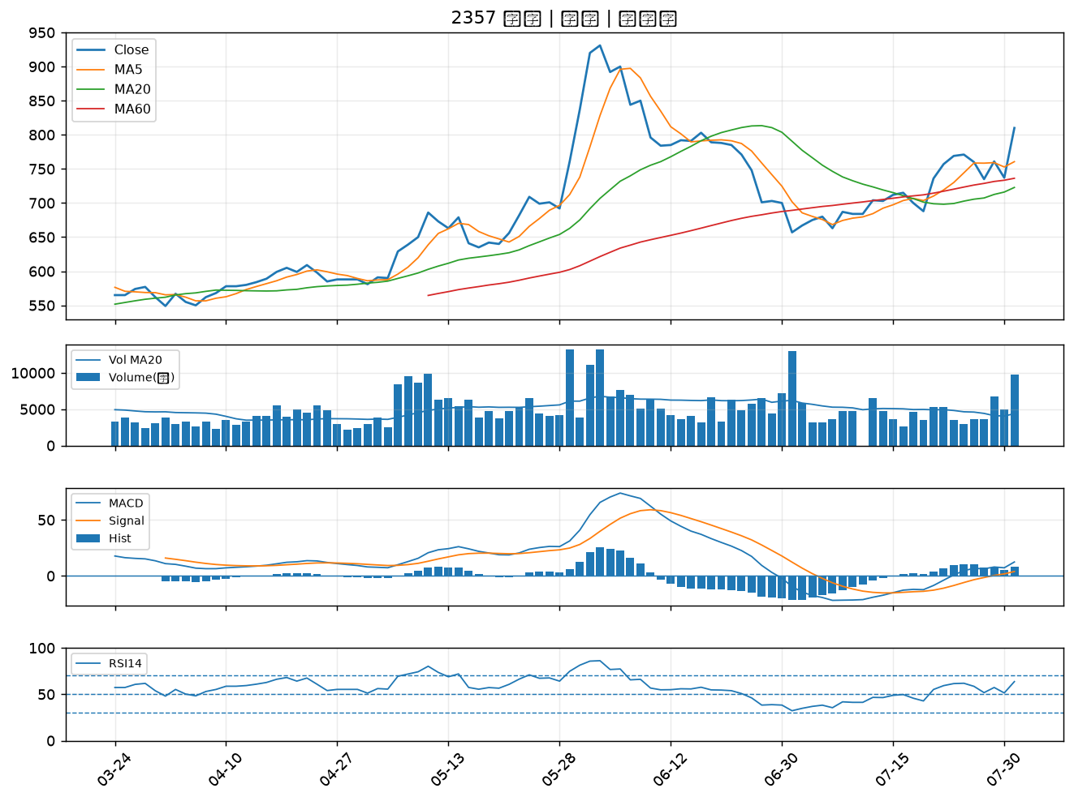

2540 愛山林｜B級
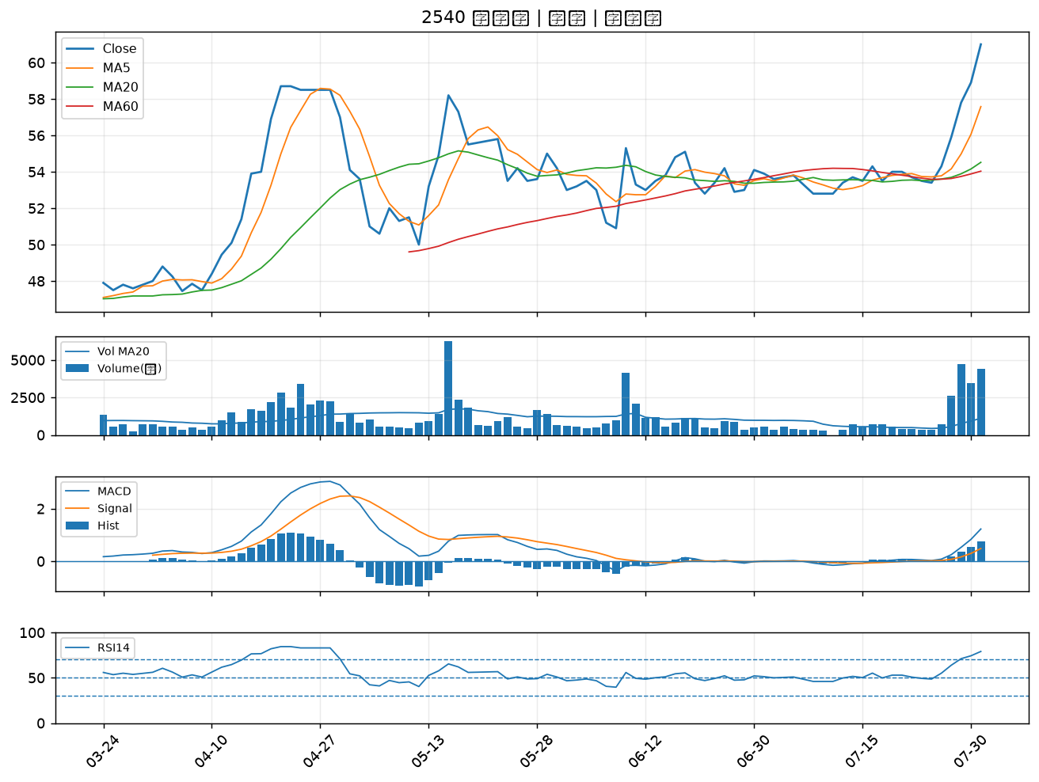

9945 潤泰新｜B級
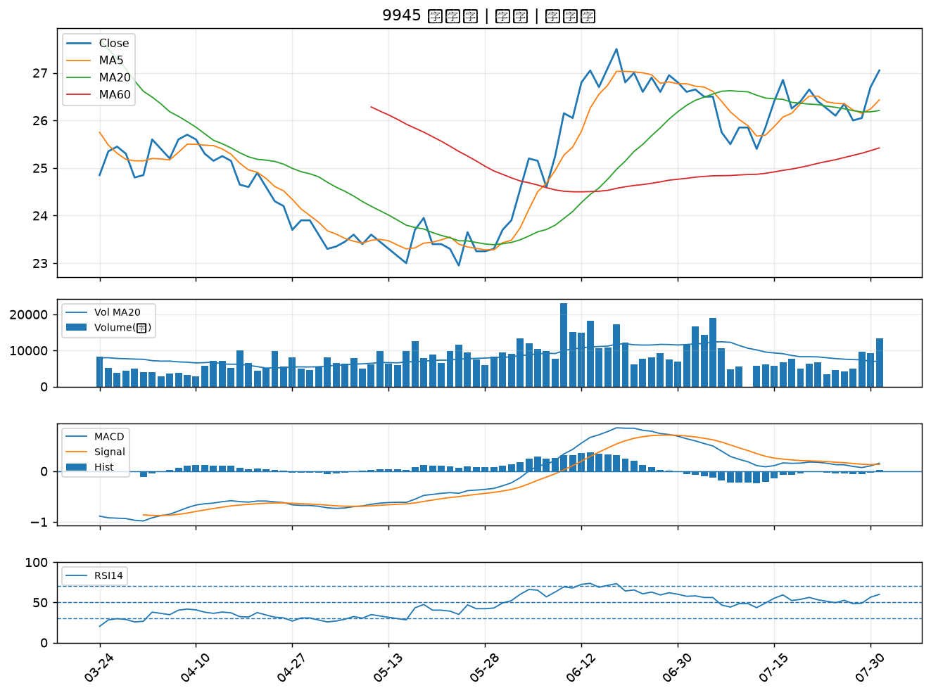

1907 永豐餘｜B級
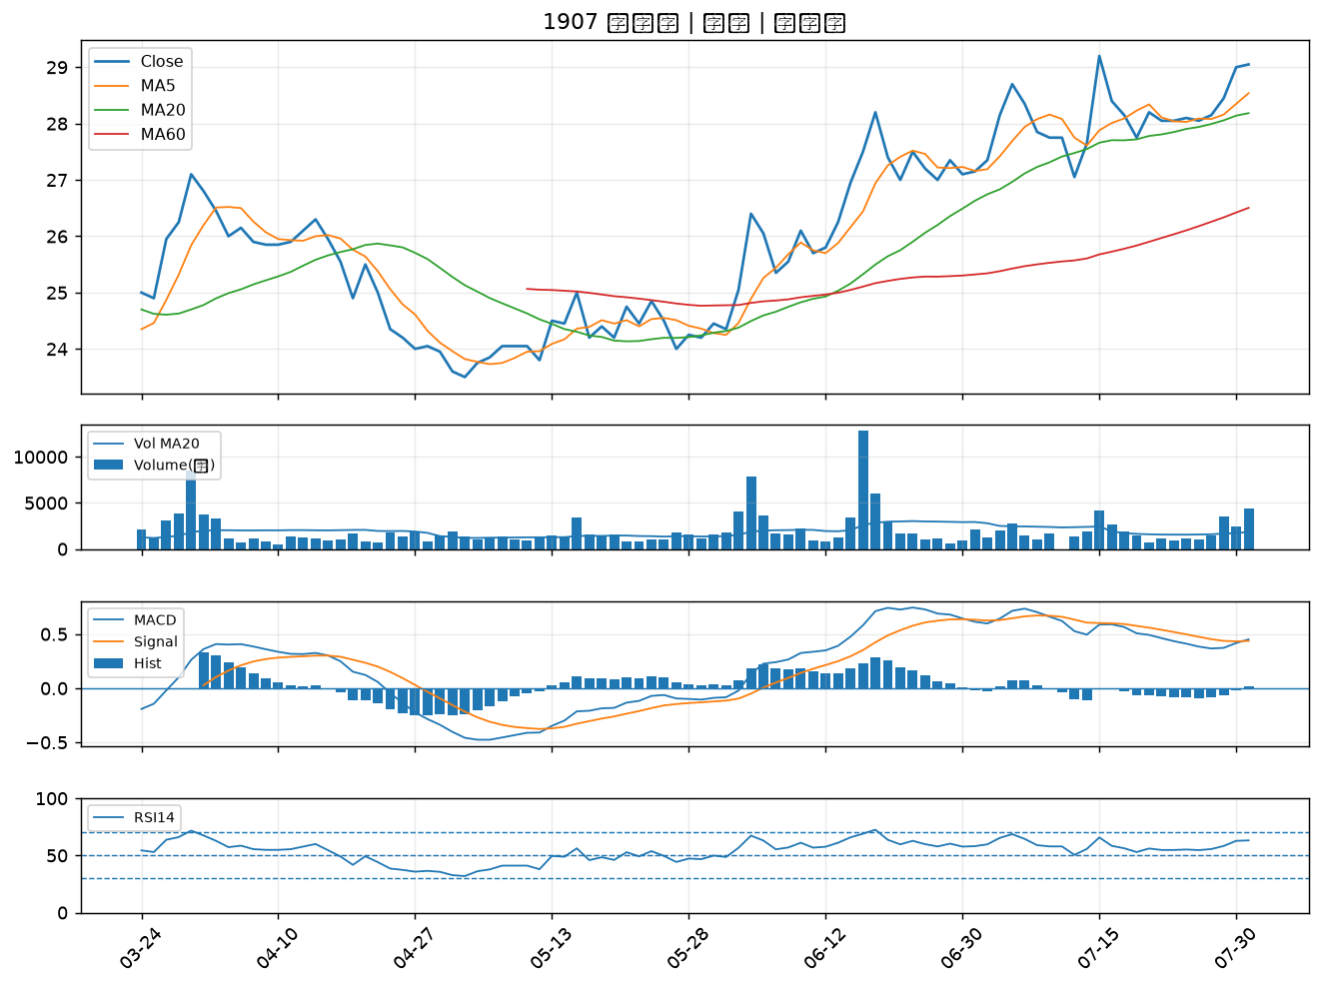

2880 華南金｜B級
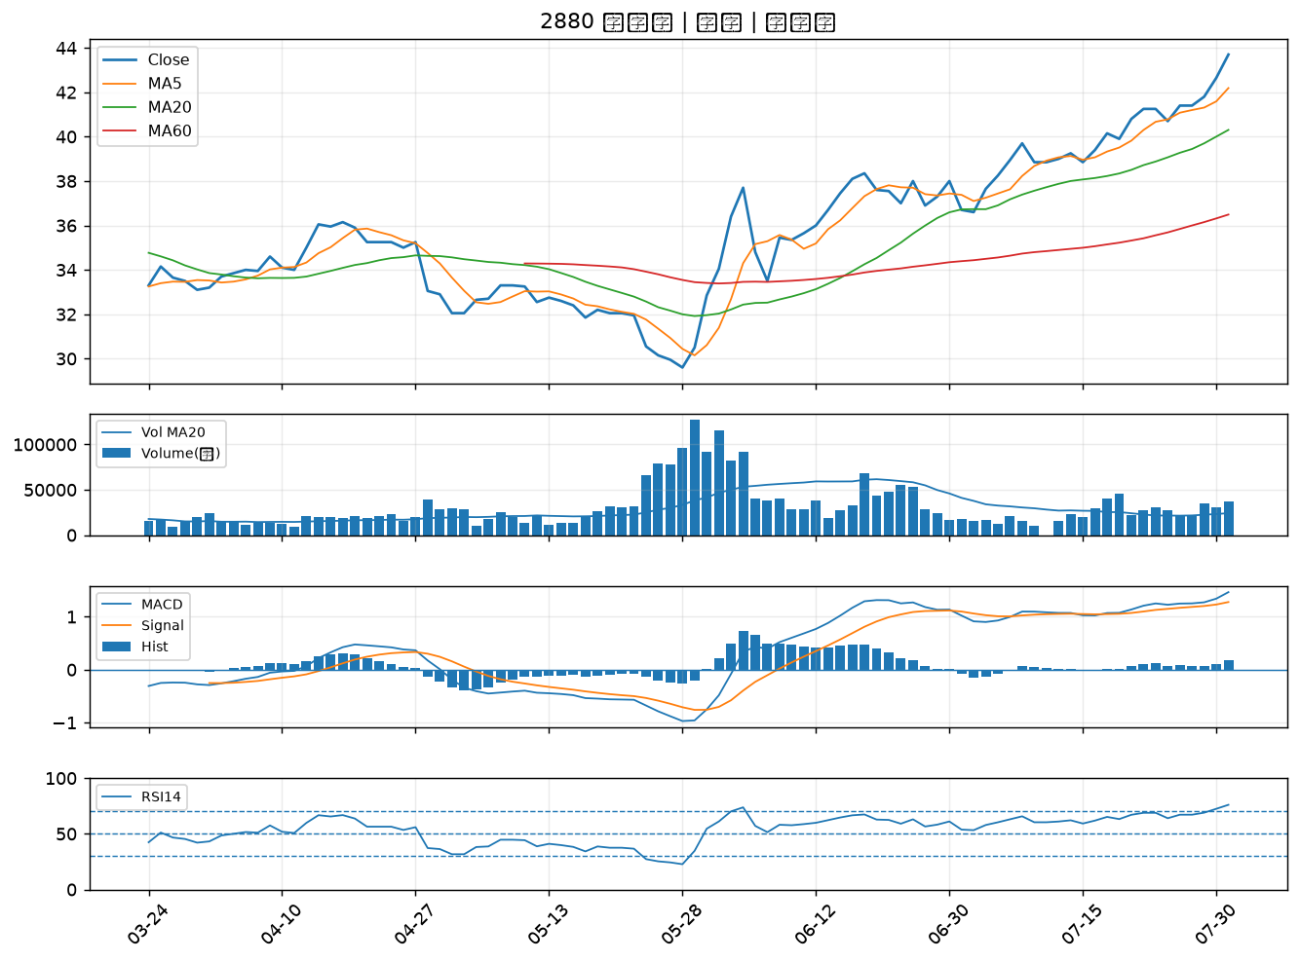

2881 富邦金｜B級
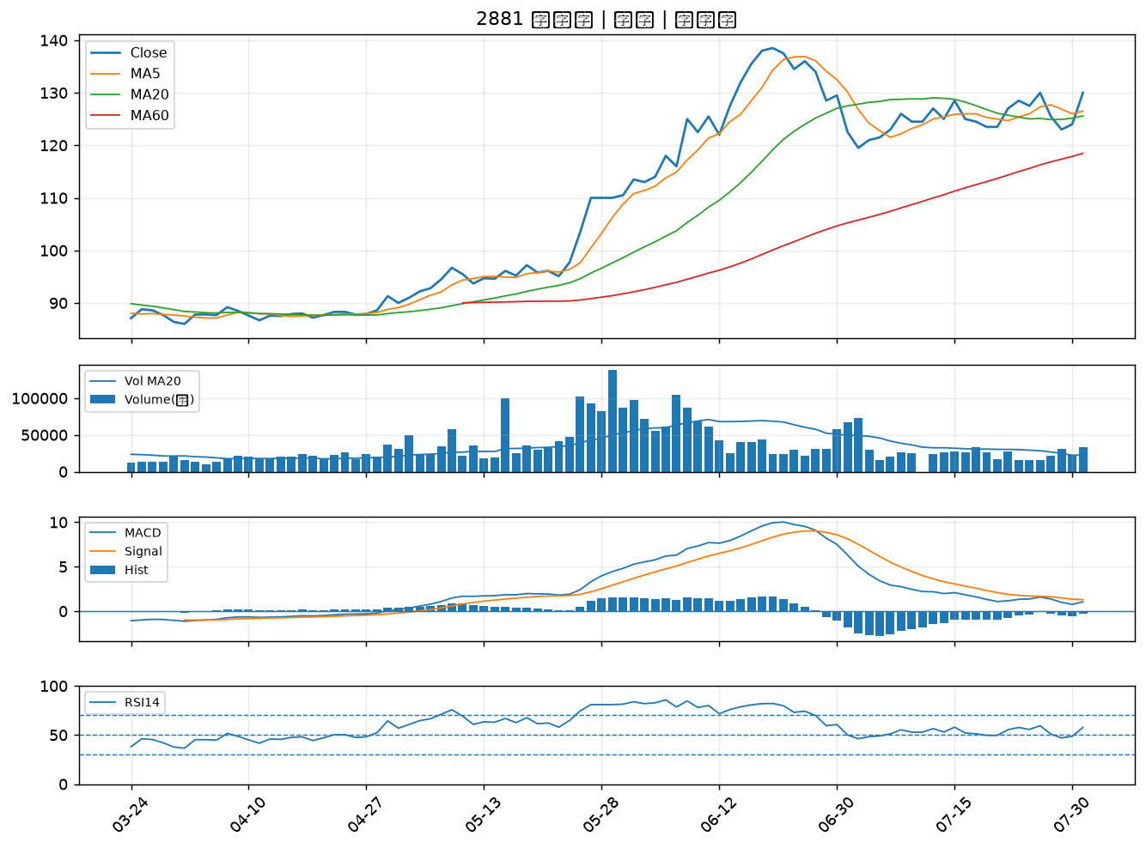

2845 遠東銀｜B級
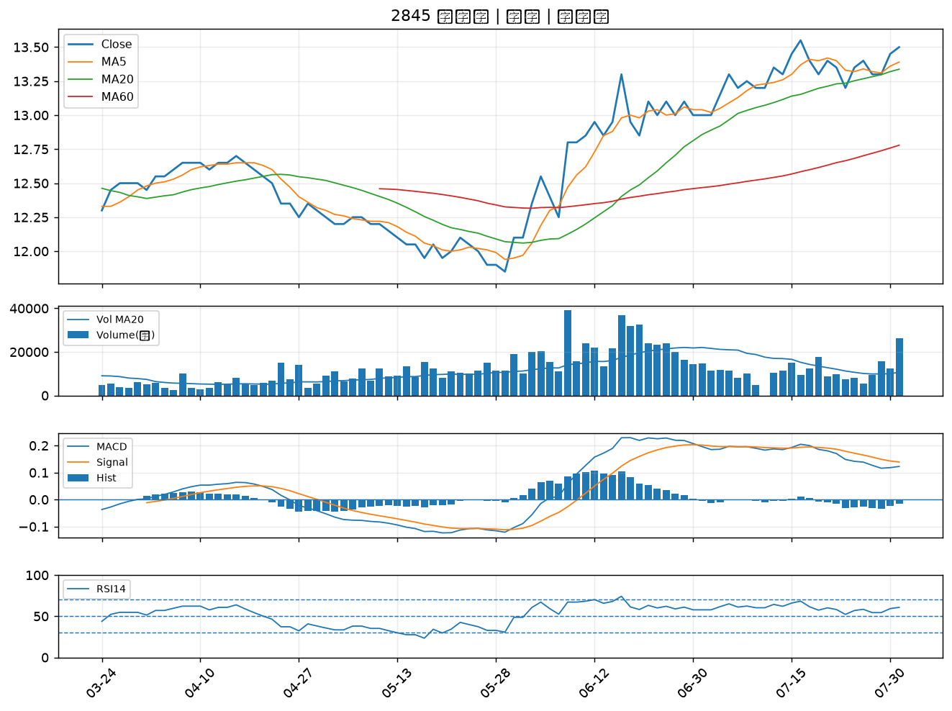

2451 創見｜B級
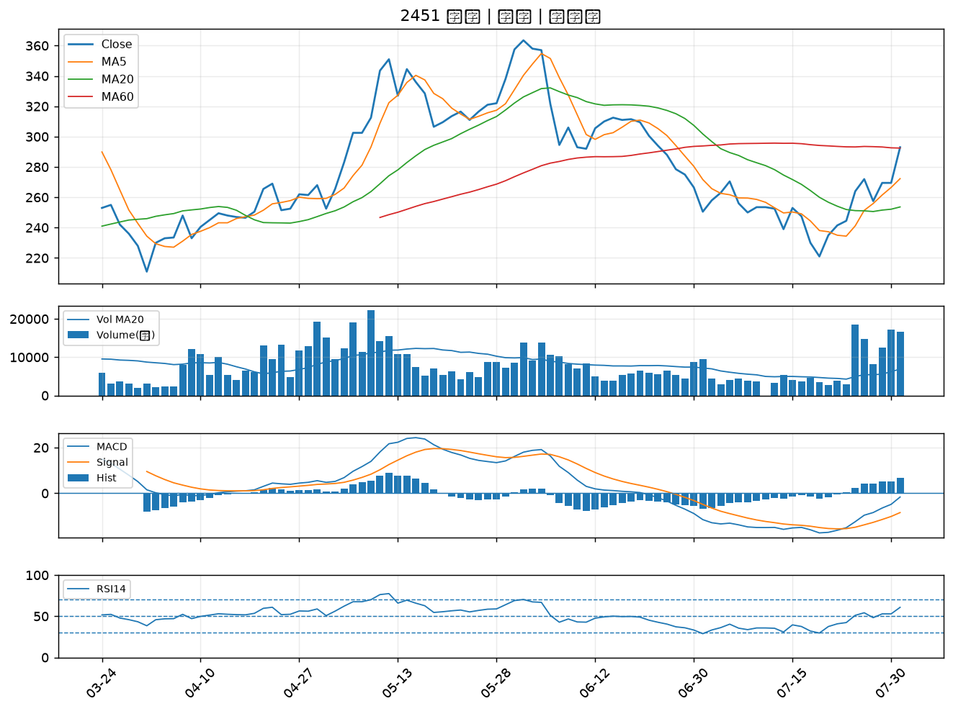

2834 臺企銀｜B級
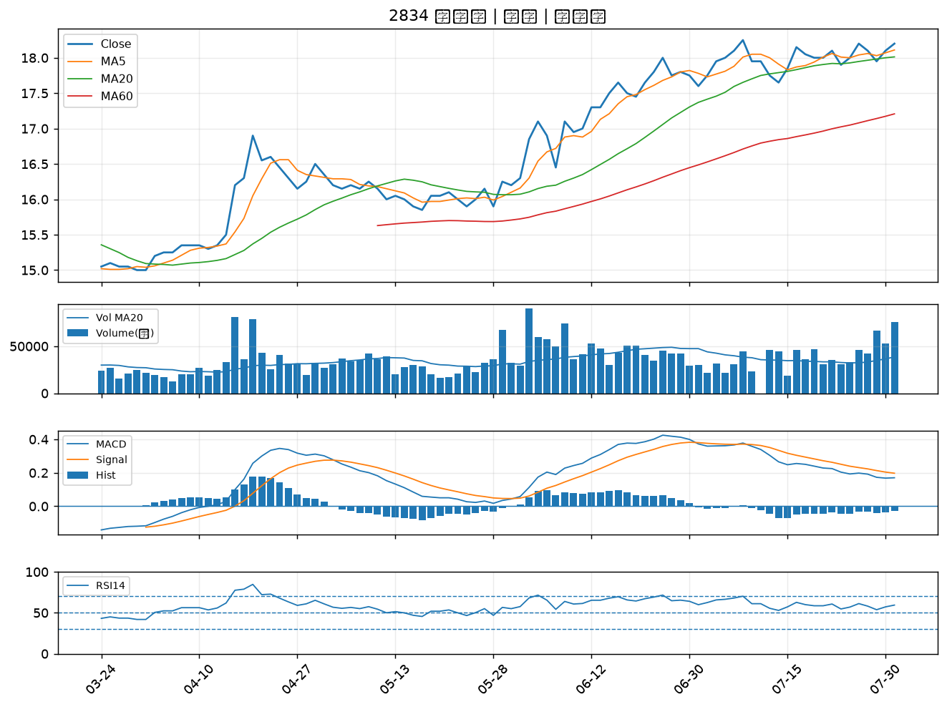

2884 玉山金｜B級
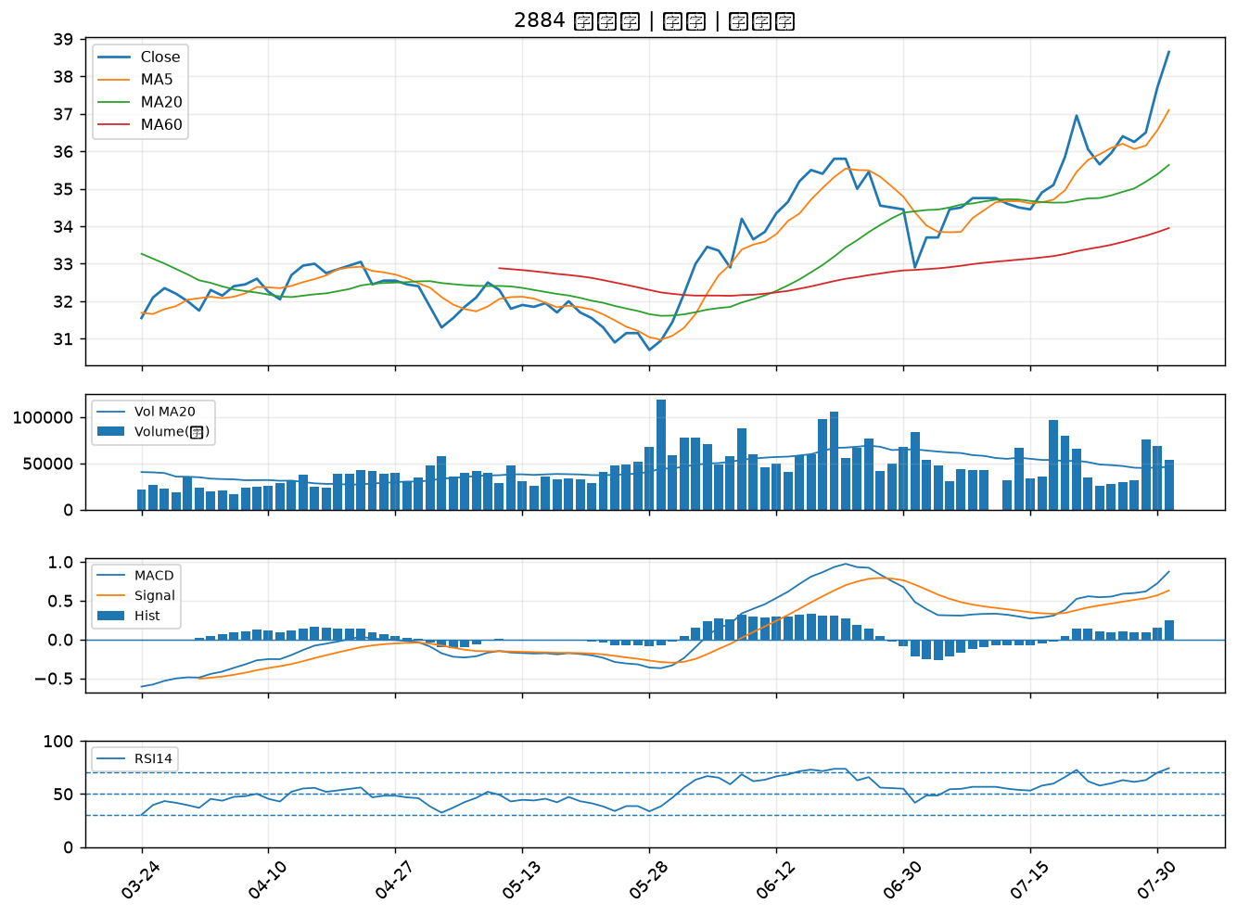

2425 承啟｜B級
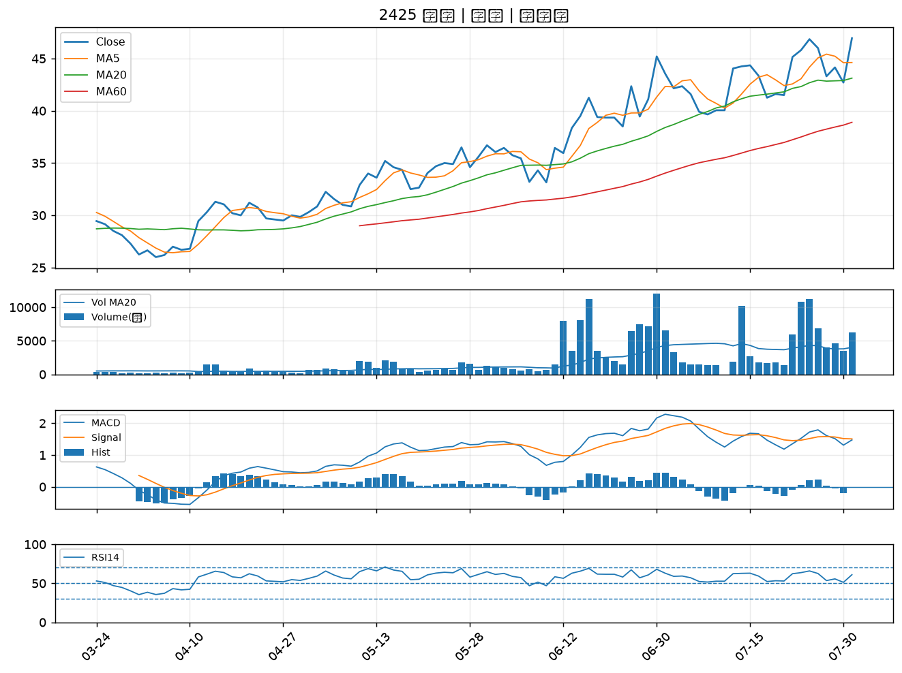

3441 聯一光｜B級
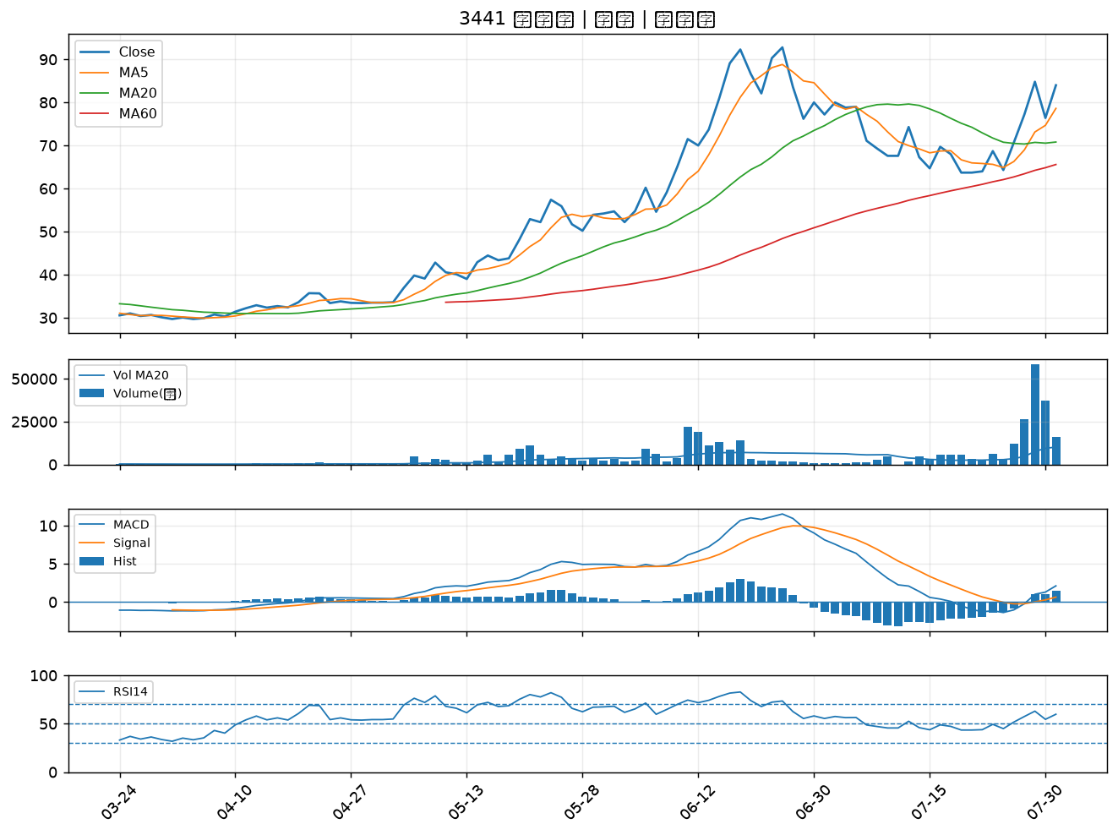

1476 儒鴻｜B級
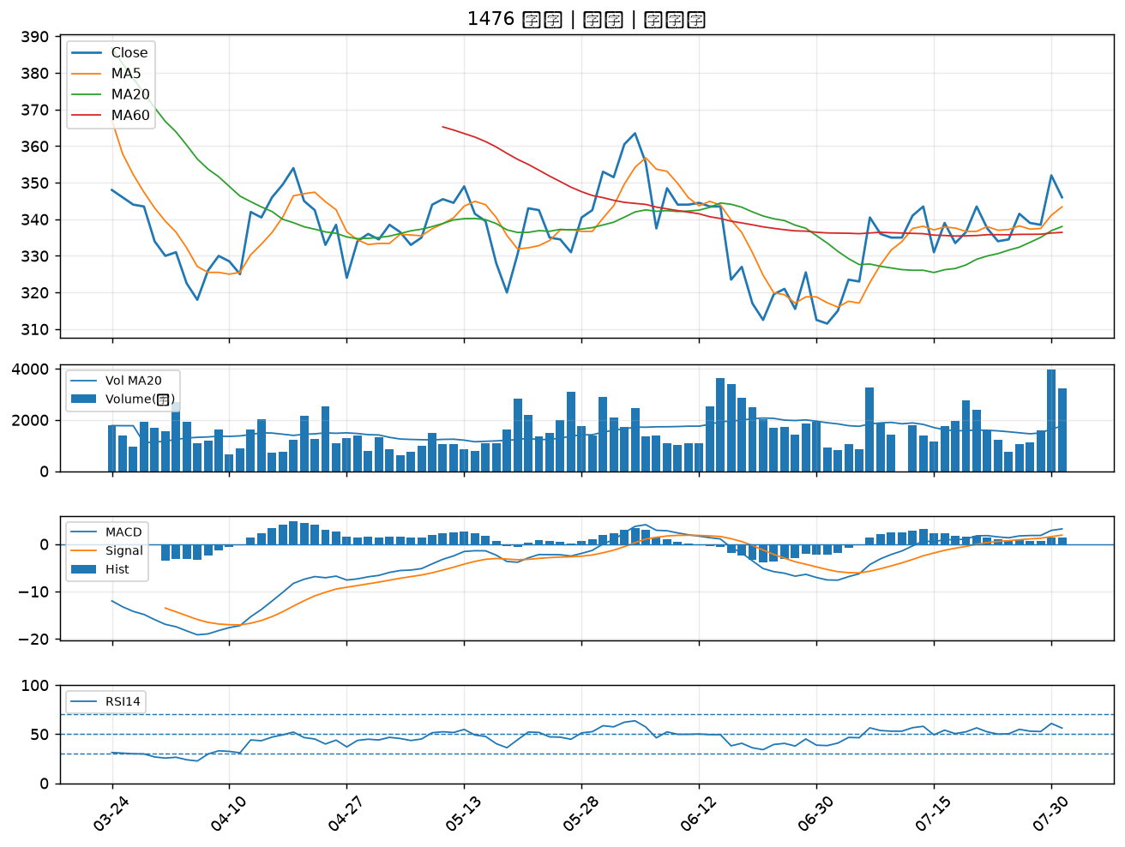

3231 緯創｜B級
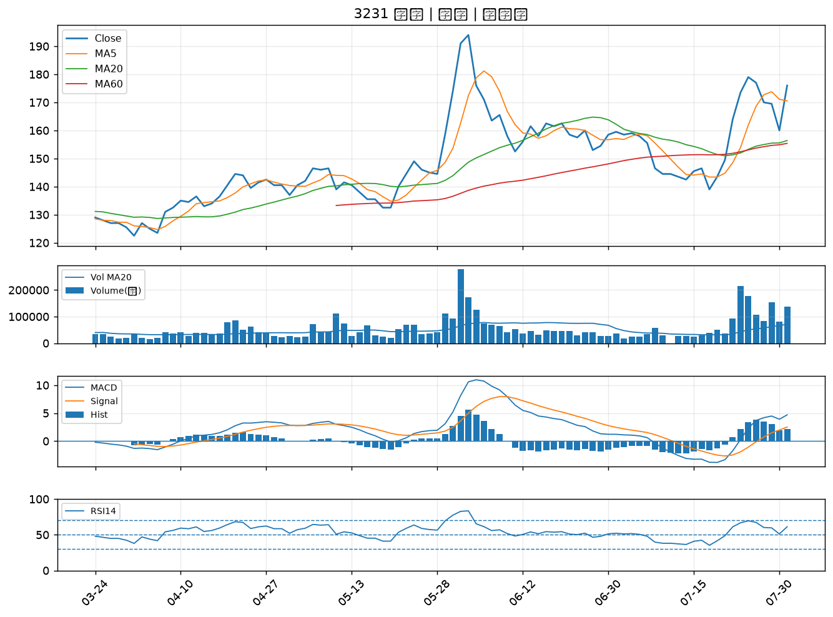

8271 宇瞻｜B級
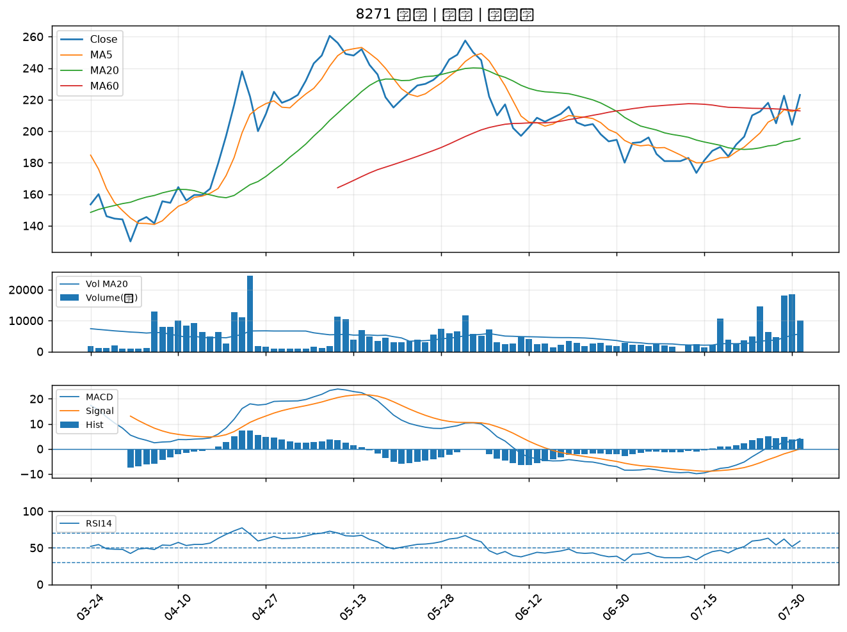

5876 上海商銀｜B級
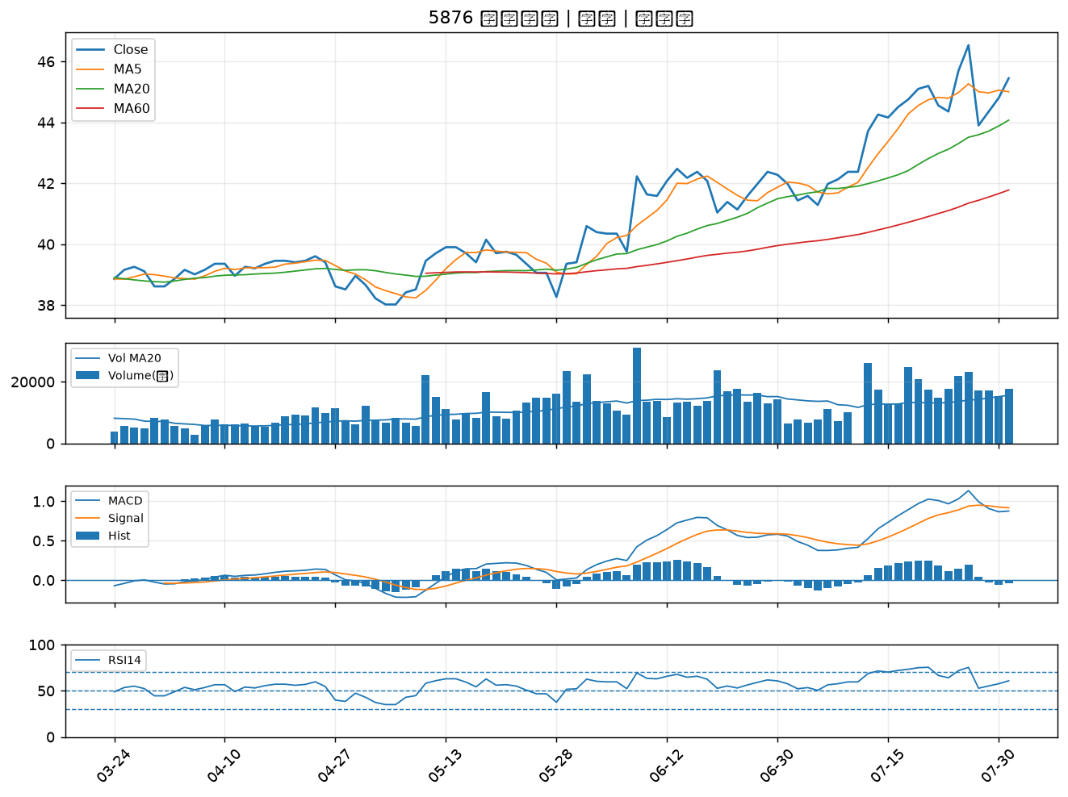

2646 星宇航空｜B級
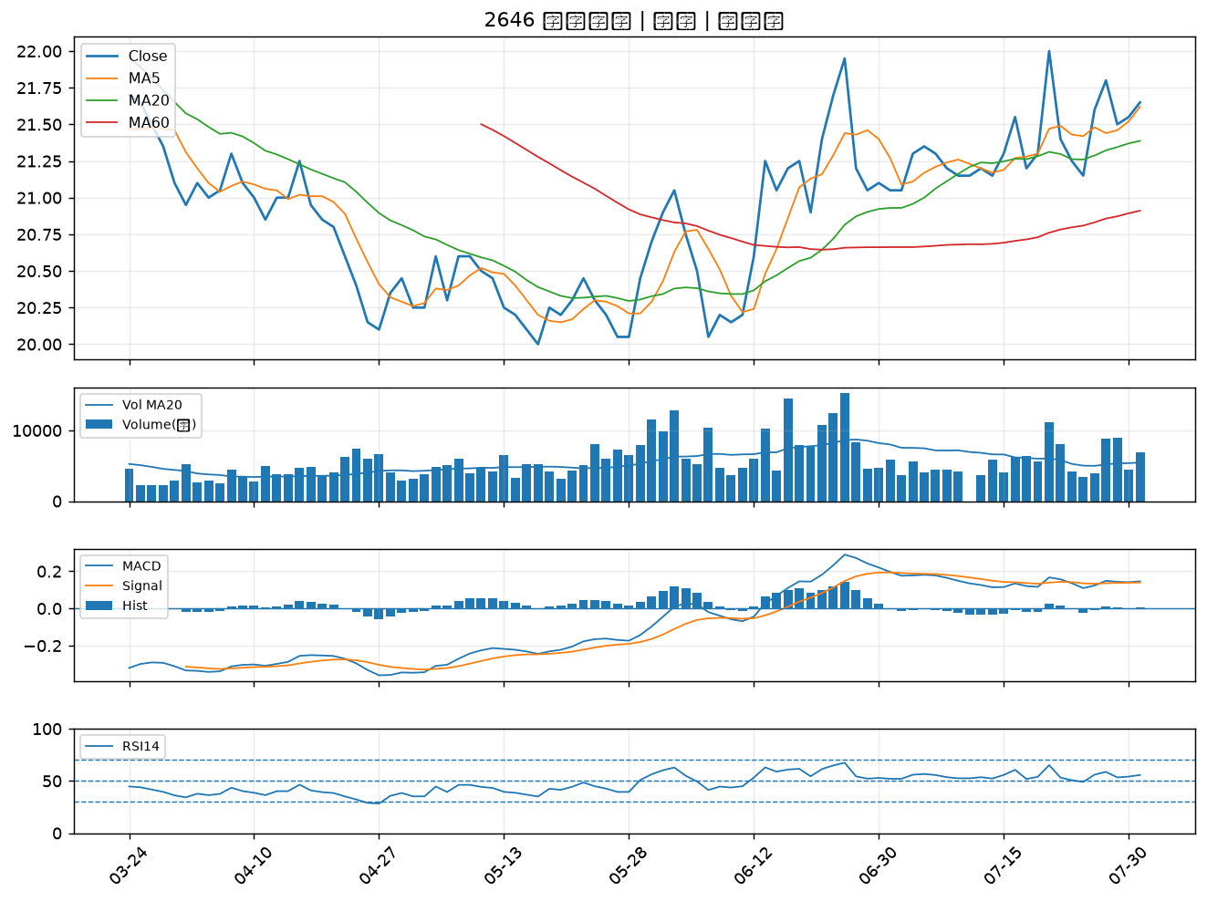

3665 貿聯-KY｜B級
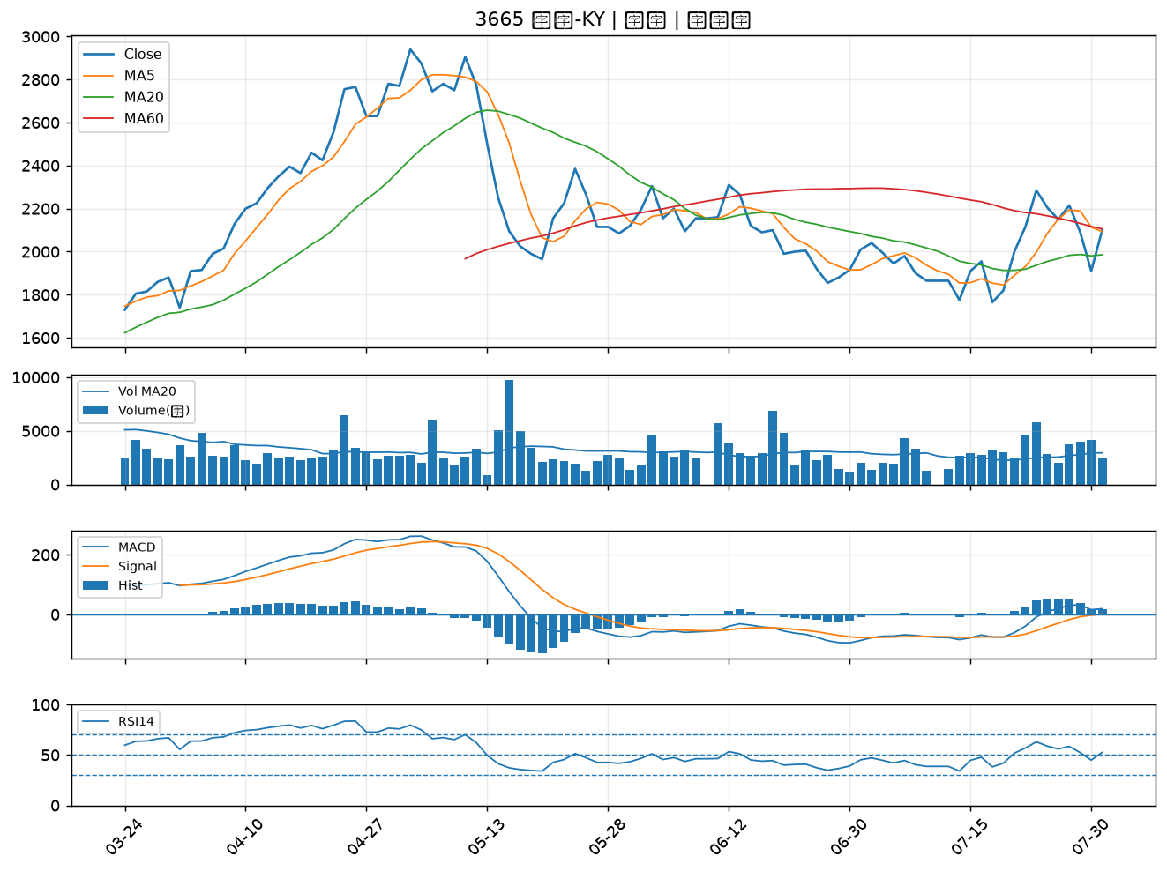

1526 日馳｜B級

